Fluxo minimo1111
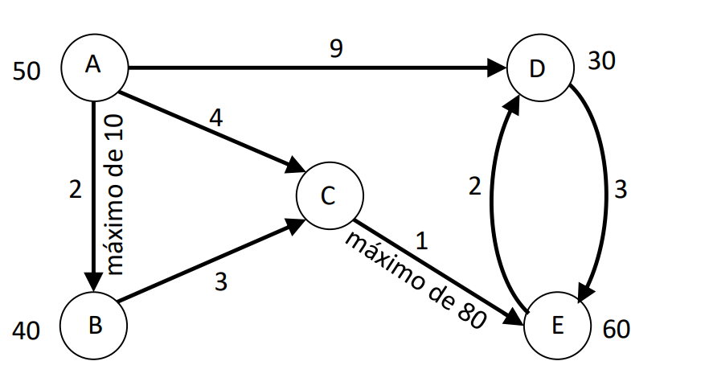
De | Para | CUSTO | Unidades | Nó | Fluxo |  | Oferta/dem.
A | D | 9 | 50 | A | -50 | = | -50
A | C | 4 | 0 | B | -40 | = | -40 | F.0= | 670
A | B | 2 | 0 | C | 0 | = | 0
B | C | 3 | 40 | D | 30 | = | 30
C | E | 1 | 40 | E | 60 | = | 60
D | E | 3 | 20
E | D | 2 | 0 |  | 0 | <= | 10
 |  |  |  |  | 40 | <= | 80

